상품제안서
윙투 NA형 아모레여행용세트 | 상품코드: F16849

 |  |  |  |  |  |  | 02-412-0044 | www.easy1.co.kr
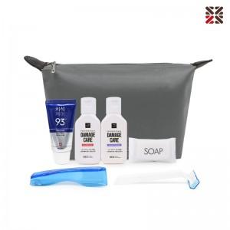

【상세/제작정보】 | <p>&nbsp;<span style="background-color: rgb(255, 255, 255); font-family: dotum; font-size: 13px;">파우치 사이즈&nbsp; 200x120x60mm</span>​</p><br>

【인쇄/포장옵션】 | 실크 / 포장불가능

【공급단가】 | 수량 | 100~ | 300~ | 500~ | 1,000~ | 3,000~
*VAT별도 | 단가 | 7,120원 | 7,010원 | 6,840원 | 6,660원 | 6,550원

【상품 URL】 | http://www.easy1.co.kr/src/goods_detail.php?gdno=16849

